2
Doplňte mincovku:
Nastavte, aby v mincovke boli všetky jednotky napísané červenou farbou, dvojky zelenou, trojky modrou farbou a aby nuly neboli viditeľné.

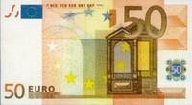
 | počet rozdelených bankoviek | 8876.50 | 4317.00 | 9745.00 | 98.50 | 1.50 | 3.00 | 3456.00
 | 2 | 1 | 0 | 1 | 0 | 0 | 0 | 0 | 5000
 | 14 | 3 | 4 | 4 | 0 | 0 | 0 | 3 | 1000
 | 2 | 1 | 0 | 1 | 0 | 0 | 0 | 0 | 500
 | 5 | 1 | 1 | 1 | 0 | 0 | 0 | 2 | 200
 | 2 | 1 | 1 | 0 | 0 | 0 | 0 | 0 | 100
 | 3 | 1 | 0 | 0 | 1 | 0 | 0 | 1 | 50
 | 5 | 1 | 0 | 2 | 2 | 0 | 0 | 0 | 20
 | 1 | 0 | 1 | 0 | 0 | 0 | 0 | 0 | 10
 | 5 | 1 | 1 | 1 | 1 | 0 | 0 | 1 | 5
 | 3 | 0 | 1 | 0 | 1 | 0 | 1 | 0 | 2
 | 5 | 1 | 0 | 0 | 1 | 1 | 1 | 1 | 1
 | 3 | 1 | 0 | 0 | 1 | 1 | 0 | 0 | 0.50

3
Doplňte tabuľku a do stĺpca Voľba1 a Voľba 2 označte dodávateľov, ktorí vyhovujú zadaným podmienkam.
Naša firma, zaoberajúca sa spracovaním mlieka, si vyberie dodávateľa, ak spĺňa nasledujúce podmienky:
 | - v stĺpci Voľba1 bude napísané áno, ak cena mlieka za 1 l s DPH nepresiane sumu 0,70 € a preprava mlieka na 1 km je do 2 €, inak tam bude napísané nie.
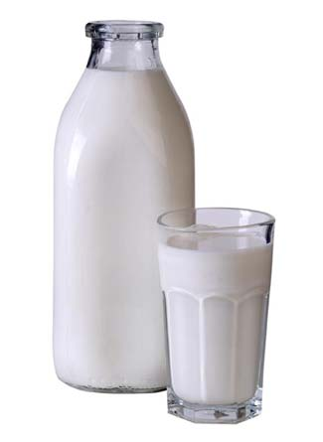
 | - v stĺpci Voľba2 bude napísané áno, ak je cena mlieka bez DPH max. 0,55 € alebo vzdialenosť dodávateľa je do 7 km.

 | dodávateľ | cena za 1 l mlieka bez DPH | DPH | cena za 1 l mlieka s DPH | vzdialenosť dodávateľa v km | preprava | preprava na 1 km | Voľba1 | Voľba2
 | Agro, s. r. o. | 0.56 € | 0.11 € | 0.67 € | 9 | 20.00 € | 2.22 € | nie | nie
 | Tamina, a. s. | 0.53 € | 0.11 € | 0.64 € | 18 | 39.00 € | 2.17 € | nie | áno
 | Trust, a. s. | 0.60 € | 0.12 € | 0.72 € | 2 | 7.00 € | 3.50 € | nie | áno
 | Sekor, s. r. o. | 0.58 € | 0.12 € | 0.70 € | 7 | 10.00 € | 1.43 € | áno | nie
 | Juka, s. r. o. | 0.52 € | 0.10 € | 0.62 € | 15 | 28.00 € | 1.87 € | áno | áno
 | Rastamilk, a. s. | 0.61 € | 0.12 € | 0.73 € | 6 | 7.00 € | 1.17 € | nie | áno

6
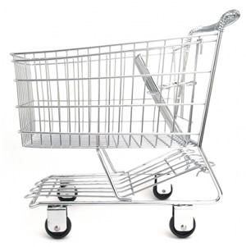
Doplňte tabuľku:
 | Predajňa poskytuje zľavu z ceny s prirážkou, ak počet nakúpených kusov je:
 | viac ako 20 ks - 5%
 | viac ako 30 ks - 10 %

 | Tovar | Cena bez DPH/ks | Cena s DPH/ks | Prirážka 10% | Cena s prirážkou | Počet ks | Zľava v % | Zľava v € | Výsledná cena nakúpeného tovaru
 | jogurt | 0.33 € | 0.40 € | 0.12 € | 0.51 € | 35 | 10% | 0.05 € | 16.22 €
 | mlieko | 0.56 € | 0.67 € | 0.20 € | 0.87 € | 20 | 5% | 0.04 € | 16.60 €
 | pečivo | 0.05 € | 0.06 € | 0.02 € | 0.08 € | 25 | 5% | 0.00 € | 1.85 €
 | chlieb | 0.63 € | 0.76 € | 0.23 € | 0.98 € | 15 | 5% | 0.05 € | 14.00 €
 | kiwi | 0.15 € | 0.18 € | 0.05 € | 0.23 € | 55 | 10% | 0.02 € | 11.58 €
 |  |  |  |  |  |  |  | Spolu | 60.25 €

7
Doplňte tabuľku:

 | Dátum predaja | Názov tovar | Merná jednotka | Predaných ks | Cena za kus | Tržba celkom | Ceník:
 | 2011-05-10 | čokoláda | ks | 10 | 0.63 € | 6.30 €
 | 2011-05-10 | napolitánka | ks | 5 | 0.45 € | 2.25 € | Názov tovaru | Cena/ks
 | 2011-05-12 | lízatko | ks | 6 | 0.22 € | 1.32 € | čokoláda | 0.63 €
 | 2011-05-13 | žuvačka | ks | 10 | 0.30 € | 3.00 € | lízatko | 0.22 €
 | 2011-05-15 | napolitánka | ks | 12 | 0.45 € | 5.40 € | napolitánka | 0.45 €
 | 2011-05-15 | lízatko | ks | 5 | 0.22 € | 1.10 € | tyčinky | 1.15 €
 | 2011-05-16 | tyčinky | ks | 4 | 1.15 € | 4.60 € | žuvačka | 0.30 €
 | 2011-05-17 | čokoláda | ks | 32 | 0.63 € | 20.16 €
 | 2011-05-17 | lízatko | ks | 1 | 0.22 € | 0.22 €
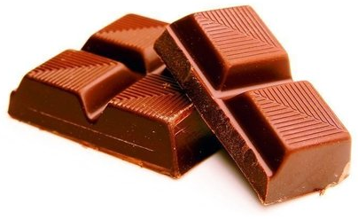
 | 2011-05-19 | napolitánka | ks | 4 | 0.45 € | 1.80 €
 | 2011-05-20 | tyčinky | ks | 41 | 1.15 € | 47.15 €
 | 2011-05-25 | lízatko | ks | 20 | 0.22 € | 4.40 €
 | 2011-05-25 | lízatko | ks | 17 | 0.22 € | 3.74 €
 | 2011-05-26 | napolitánka | ks | 22 | 0.45 € | 9.90 €
 | 2011-05-27 | lízatko | ks | 40 | 0.22 € | 8.80 €
 | 2011-05-27 | lízatko | ks | 9 | 0.22 € | 1.98 €
 | 2011-05-29 | tyčinky | ks | 22 | 1.15 € | 25.30 €
 | 2011-05-30 | lízatko | ks | 59 | 0.22 € | 12.98 €
 | 2011-06-04 | napolitánka | ks | 28 | 0.45 € | 12.60 €
 | 2011-06-04 | žuvačka | ks | 35 | 0.30 € | 10.50 €
 | 2011-06-05 | žuvačka | ks | 40 | 0.30 € | 12.00 €
 | 2011-06-06 | lízatko | ks | 48 | 0.22 € | 10.56 €
 | 2011-06-06 | tyčinky | ks | 27 | 1.15 € | 31.05 €
 | 2011-06-08 | tyčinky | ks | 30 | 1.15 € | 34.50 €
 | 2011-06-09 | napolitánka | ks | 67 | 0.45 € | 30.15 €
 | 2011-06-14 | napolitánka | ks | 36 | 0.45 € | 16.20 €
 | 2011-06-14 | lízatko | ks | 53 | 0.22 € | 11.66 €
 | 2011-06-15 | lízatko | ks | 48 | 0.22 € | 10.56 €
 | 2011-06-16 | tyčinky | ks | 56 | 1.15 € | 64.40 €
 | 2011-06-16 | lízatko | ks | 35 | 0.22 € | 7.70 €
 | 2011-06-18 | žuvačka | ks | 38 | 0.30 € | 11.40 €
 | 2011-06-19 | napolitánka | ks | 85 | 0.45 € | 38.25 €
 | 2011-06-24 | lízatko | ks | 54 | 0.22 € | 11.88 €
 | 2011-06-24 | lízatko | ks | 61 | 0.22 € | 13.42 €

10
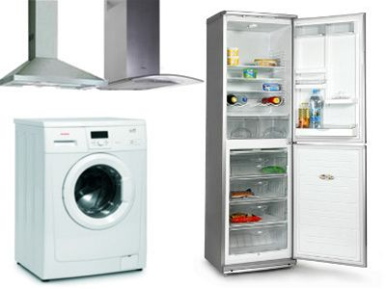
Vyriešte úlohu do žltých buniek:
Koľko výrobkov od každej firmy sa nachádza v zozname?
 | Philco | 15
 | Fagor | 7
 | Zanusi | 9
 | CELKOM | 31

 | Výrobok | Značka | Cena
 | umývačka riadu | Philco | 8,900 SKK
 | umývačka riadu | Fagor | 9,900 SKK
 | chladnička | Philco | 10,100 SKK
 | umývačka riadu | Philco | 10,640 SKK
 | práčka | Fagor | 11,230 SKK
 | umývačka riadu | Fagor | 11,400 SKK
 | chladnička | Philco | 11,900 SKK
 | chladnička | Zanusi | 12,040 SKK
 | práčka | Philco | 12,200 SKK
 | chladnička | Zanusi | 12,560 SKK
 | práčka | Philco | 13,200 SKK
 | sušička | Philco | 13,400 SKK
 | chladnička | Philco | 13,400 SKK
 | umývačka riadu | Fagor | 13,540 SKK
 | chladnička | Zanusi | 13,600 SKK
 | práčka | Zanusi | 14,200 SKK
 | práčka | Fagor | 14,200 SKK
 | práčka | Philco | 15,000 SKK
 | práčka | Fagor | 15,200 SKK
 | chladnička | Zanusi | 15,600 SKK
 | práčka | Philco | 16,300 SKK
 | práčka | Zanusi | 16,500 SKK
 | práčka+sušička | Fagor | 16,600 SKK
 | chladnička | Zanusi | 17,200 SKK
 | práčka | Zanusi | 17,300 SKK
 | práčka+sušička | Zanusi | 17,400 SKK
 | chladnička | Philco | 18,000 SKK
 | práčka+sušička | Philco | 18,600 SKK
 | chladnička | Philco | 19,450 SKK
 | chladnička | Philco | 19,600 SKK
 | práčka+sušička | Philco | 21,400 SKK

dolár MB
$
J | pravý ALT + ô
J | ak je anglická klávesnica - Shift + klávesa 4
J | ľavý ALT + 36 (počas písania vzorcu)

A vkladajte to iba tam, kde to má zmysel - nie za názvom bunky, tam nemá čo ukotviť - iba pred písmeno stĺpca alebo pred číslo riadku (nie za napr. C4$)

